Diagnóstico Integral
 |  |  |  |  |  |  | PROCESO DE GESTIÓN DOCUMENTAL |  |  |  |  |  |  |  |  | POLICÍA NACIONAL
Código: 1GD-FR-0020
Fecha: 04/07/2018 |  |  |  |  |  |  | DIAGNÓSTICO INTEGRAL PARA LOS ARCHIVOS DE LA POLICÍA NACIONAL
Versión: 0

CIUDAD: BOGOTA D.C. |  |  |  |  |  |  |  |  |  | FECHA ELABORACIÓN DEL DIAGNÓSTICO: 10-09-2021 |  |  |  |  |  |  | 10 |  | 9 |  |  | 2021
RESPONSABLE DEL DILIGENCIAMIENTO: SUBINTENDENTE SAMUEL ANDRES RAMOS MARTINEZ
A. IDENTIFICACIÓN
CÓDIGO Y NOMBRE DE LA UNIDAD: 1.5.AREA DE CONTROL INTERNO
FECHA DE CREACIÓN DE LA UNIDAD: 25/08/ 2004 |  |  |  |  |  |  |  |  |  | ACTO ADMINISTRATIVO DE CREACIÓN DE LA UNIDAD: RESOLUCIÓN NÚMERO 01995 DEL 2004
DIRECCIÓN DE LA UNIDAD: CARRERA 59 26-21 CAN PISO 3 |  |  |  |  |  |  |  |  |  | ACTO ADMINISTRATIVO VIGENTE DE LA UNIDAD: RESOLUCIÓN NÚMERO 01995 DEL 2004
CORREO ELECTRÓNICO DE LA UNIDAD: arcoi.sepri@policia.gov.co |  |  |  |  |  |  |  |  |  | TELÉFONO: 515 9138 |  |  |  |  |  |  |  | IP: 9138
A.1 DIRECTOR, COMANDANTE O JEFE DE LA UNIDAD:
NOMBRE: |  |  | EDNA TERESA TODRÍGUEZ MOLANO
GRADO: |  |  | CORONEL
CARGO: |  |  | JEFE AREA DE CONTROL INTERNO
TIEMPO EN EL CARGO: |  |  |  | 0 Años, 6 Meses, 2 Dias
A.2 ADMINISTRACIÓN DEL ARCHIVO
Jefe Grupo de Gestión Documental
NOMBRES Y APELLIDOS: SAMUEL ANDRES RAMOS MARTINEZ |  |  |  |  |  |  |  |  |  | CAPACITACIÓN O CURSOS EN GESTIÓN DOCUMENTAL Y ARCHIVÍSTICA
GRADO: SUBINTENDENTE |  |  |  |  |  |  |  |  |  |  | CURSO ADMINISTRACION DOCUMENTAL EN EL ENTORNO LABORAL
CARGO: JEFE DE GESTIÓN DOCUMENTAL
TIEMPO EN EL PROCESO DE GESTIÓN DOCUMENTAL: 0 Años, 1 Meses, 8 Dias
TIEMPO EN LA INSTITUCIÓN: 12 Años, 7 Meses, 25 Días
CORREO INSTITUCIONAL: samuel.ramos1632@correo.policia.gov.co
No. CELULAR:
No IP DE LA OFICINA Y/O GRUPO N/A
CONDICIÓN MÉDICO LABORAL: NO APTO
Funciones del Jefe Grupo de Gestión Documental
1 | Revisar los parametros establecidos en gestion documental con el fin de garantizar los niveles de seguridad y confiabilidad de la informacion
2 | Llevar el control de la entrada y salida de los documentos que se encunetran bajo su responsabilidad siguiendo los parametros establecidos con el fin de prevenir la perdida de informacion
3 | Brindar la informacion correspondiente de acuerdo a la naturaleza del cargo , siguiendo los lineamientos de la normatividad establecida
4 | Implementar el sistema de gestion integral de acuerdo a los lineamientos institucionales
5 | Ejecutar las actividades establecidas para el proceso de Gestion Documental de conforme a la normatividad establecida
6 | Guardar la reserva y confiabilidad de la informacion y documentos que sean de su conocimiento dentro del ejerccion de sus funciones
7 | Realizar las actividades establecidas para la implementación del sistema de gestión ambiental en la Policía Nacional
Responsable Archivo Central
NOMBRES Y APELLIDOS: JOHAN ANDREY VASQUEZ |  |  |  |  |  |  |  |  |  | CAPACITACIÓN O CURSOS EN GESTIÓN DOCUMENTAL Y ARCHIVÍSTICA
GRADO: PATRULLERO |  |  |  |  |  |  |  |  |  |  | CURSO ORGANIZACIÓN DOCUMENTAL EN EL ENTORNO LABORAL
CARGO: RESPONSABLE DE ARCHIVO
TIEMPO EN EL PROCESO DE GESTIÓN DOCUMENTAL: 1 Años, 4 Meses, 17 Días
TIEMPO EN LA INSTITUCIÓN: 17 Años, 11 Meses, 28 Días
CORREO INSTITUCIONAL: andrey.vasquez@correo.policia.gov.co
No. CELULAR:
No IP DE LA OFICINA Y/O GRUPO 515 9138

Funciones del Responsable Archivo Central
1 | Revisar los parametros establecidos en gestion documental con el fin de garantizar los niveles de seguridad y confiabilidad de la informacion
2 | Llevar el control de la entrada y salida de los documentos que se encunetran bajo su responsabilidad siguiendo los parametros establecidos con el fin de prevenir la perdida de informacion
3 | Brindar la informacion correspondiente de acuerdo a la naturaleza del cargo , siguiendo los lineamientos de la normatividad establecida
4 | Realizar el procedimiento de consulta o prestamo de documentos
5 | Realizar procedimientode transferencias primarias y secundarias según el casode acuerdo con la normatividad vigente
6 | Mantener la reserva y confidencialidad frente al manejo de la documentación
7 | Responde por la integridad autenticidad y fidelidad de la información delarchivo de central de la unidad.
TALENTO HUMANO
GRADO | APELLIDOS Y NOMBRES |  |  |  |  | CÉDULA | CARGO ACTUAL | No. De Celular | TIEMPO DE SERVICIO EN LA UNIDAD |  |  | TIEMPO EN EL PROCESO DE GESTIÓN DOCUMENTAL |  |  | NIVEL ACADÉMICO |  |  |  |  | CONDICIÓN MÉDICO LABORAL
 |  |  |  |  |  |  |  |  | Años | Meses | Días | Años | Meses | Días
SI | SAMUEL ANDRES RAMOS MARTINEZ |  |  |  |  |  | JEFE GESTION DOCUMENTAL |  | 0 | 1 | 8 | 0 | 1 | 8 | BACHILLER, TECNICO |  |  |  |  | NO APTO
A.3 NIVEL Y TIPO DE ARCHIVO
NIVEL DE LA UNIDAD |  |  |  |  |  | Asesor |  | Control |  | Operativo |  |  |  | Administrativo |  |  |  |  | Docente
 |  |  |  |  |  |  |  |  |  |  |  |  |  | x
JURISDICCIÓN |  |  |  |  |  | Dirección |  | Oficina Asesora |  | Región |  |  | Metropolitana |  | Departamento |  |  |  |  | Escuela de Policía
 |  |  |  |  |  |  |  | x
SISTEMA DE ARCHIVO |  |  |  |  |  | Centralizado |  |  |  |  |  |  | Descentralizado
 |  |  |  |  |  | X
CLASES DE ARCHIVOS |  |  |  |  |  | Archivo de Gestión |  | Archivo Intermedio |  | Archivo de Central |  |  | Archivo Histórico |  |  | Número de Depósitos
 |  |  |  |  |  | x |  |  |  | X
NUMERO DE DEPENDENCIAS |  |  |  |  |  | Operativas |  |  |  |  |  |  |  | Administrativas
 |  |  |  |  |  | 0 |  |  |  |  |  |  |  | 9
MISIÓN DE LA UNIDAD |  |  |  |  |  | Tienes como misión medir, evaluar la eficiencia y efecacia y economía de los demás contoles, asesorando al mando institucional en la continuidad del proceso administrativo y en la introducción de los correctivos necesarios para el cumplimiento de las metas y objetivos previstos, mediante mediante el desarrollo de actividades de asesoria y acompañamiento, evaluación y seguimiento, valoración del riesgo, fomento de la cultura del control y relación con entes externos, en busca de la mejora continuaque permite fortalecer el sisteama de gestión integral en la Policía Nacional en cumplimiento de la mision institucional.
SERVICIOS QUE PRESTA |  |  |  |  |  | EL GRUPO DE GESTIÓN DOCUMENTAL - ARCHIVO CENTRAL PRESTA LOS SIGUIENTES SERVICIOS
 |  |  |  |  |  | 1 | Asesorías y Acompañamientos |  |  |  |  | Periodicidad |  | Semanal | Cantidad |  | 0 | Origen |  | Interno
 |  |  |  |  |  | 2 | Prestamos y Consultas de Documentos |  |  |  |  |  |  | Mensual |  |  | 0 |  |  | Interno
 |  |  |  |  |  | 3 | Requerimientos / Solicitudes |  |  |  |  |  |  | Mensual |  |  | 1 |  |  | Interno Y Externo
 |  |  |  |  |  | PROCESOS TÉCNICOS DE REPROGRAFÍA DESARROLLADOS
 |  |  |  |  |  | DIGITALIZACIÓN | Unidad de Conservación | Periodicidad | Cantidad | MICROFILMACIÓN |  |  | Soporte |  |  |  | Periodicidad |  |  | Cantidad
 |  |  |  |  |  |  | No Aplica | No Aplica |  |  |  |  | No Aplica |  |  |  | No Aplica |  |  | No Aplica
...
B1. DATOS GENERALES Y UBICACIÓN DEL DEPÓSITO DE ARCHIVO
B.5 EQUIPOS Y ENSERES
Accesorio |  |  |  |  |  |  |  | Cantidad | Accesorio |  |  |  |  | Cantidad | Accesorio |  |  |  |  |  |  | Cantidad
Cuenta con extintores CO2 (cuantos): |  |  |  |  |  |  |  | 1 | Termohigrómetros |  |  |  |  | 1 | Puestos de Trabajo |  |  |  |  |  |  | 2
Cuenta con extintores Multipropósito(cuantos): |  |  |  |  |  |  |  | 1 | Equipos de Computo |  |  |  |  | 2 | Teléfonos |  |  |  |  |  |  | 0
Cuenta con extractores de aire (cuantos): |  |  |  |  |  |  |  | 0 | Escáneres |  |  |  |  | 0 | Unidades de Conservación (Cajas) |  |  |  |  |  |  | 318
Cuenta con sensores de movimiento: |  |  |  |  |  |  |  | 0 | Impresoras |  |  |  |  | 0 | Unidades de Conservación (Carpetas) |  |  |  |  |  |  | 80
Deshumidificadores |  |  |  |  |  |  |  | 0 | Fotocopiadoras |  |  |  |  | 0 | Equipos de Microfilmación |  |  |  |  |  |  | 0
Otros, cuales?
EVIDENCIA FOTOGRÁFICA
SE DEBERÁ ANEXAR FOTOGRAFÍAS QUE DEN CUANTA DE LAS CONDICIONES TÉCNICAS MÍNIMAS QUE PRESENTA LA ESTRUCTURA DEL ARCHIVO, EQUIPAMIENTO Y MOBILIARIO, ESTANTERÍA, SEÑALÉTICA Y SEGURIDAD, LAS ÁREAS COLINDANTES Y EL ESTADO DE LA INFORMACIÓN ADMINISTRADA POR LA UNIDAD
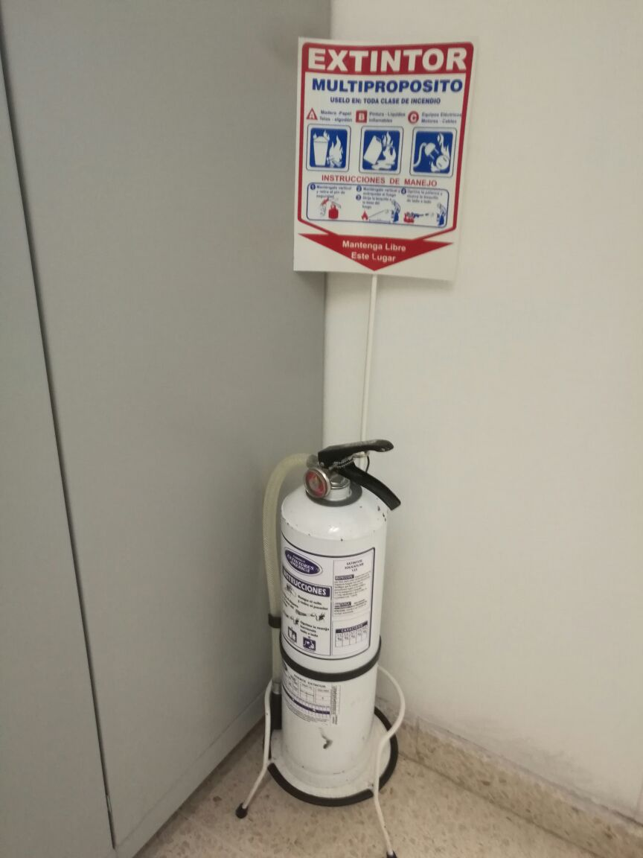
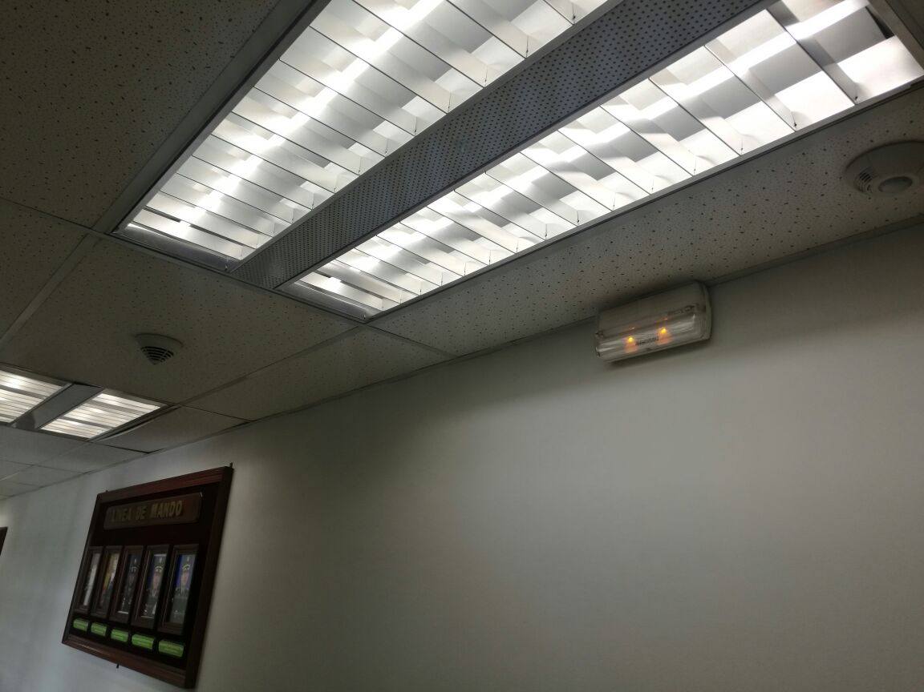
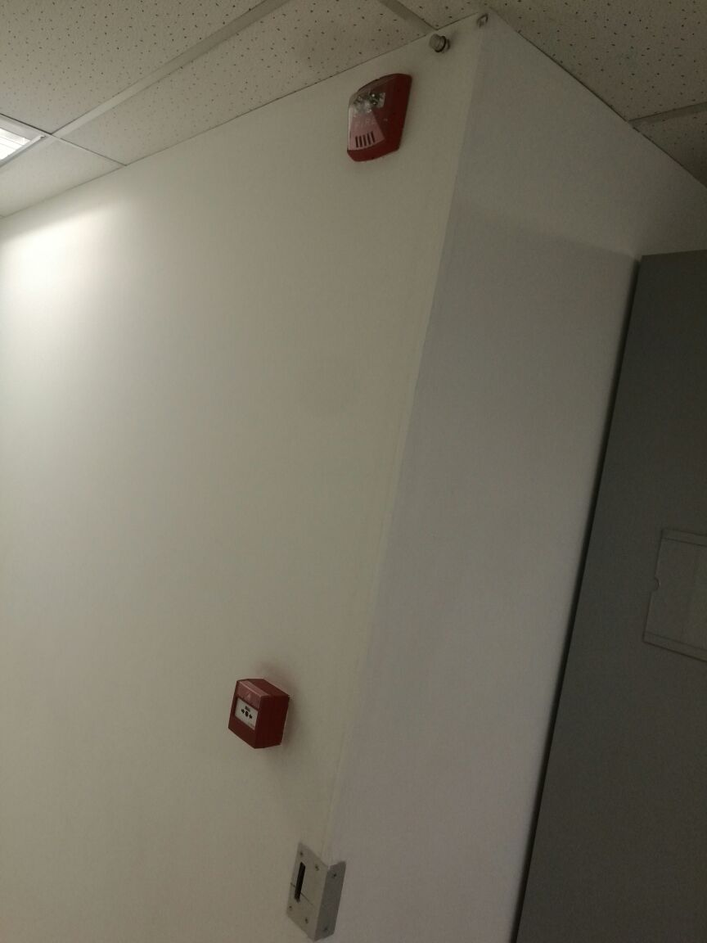
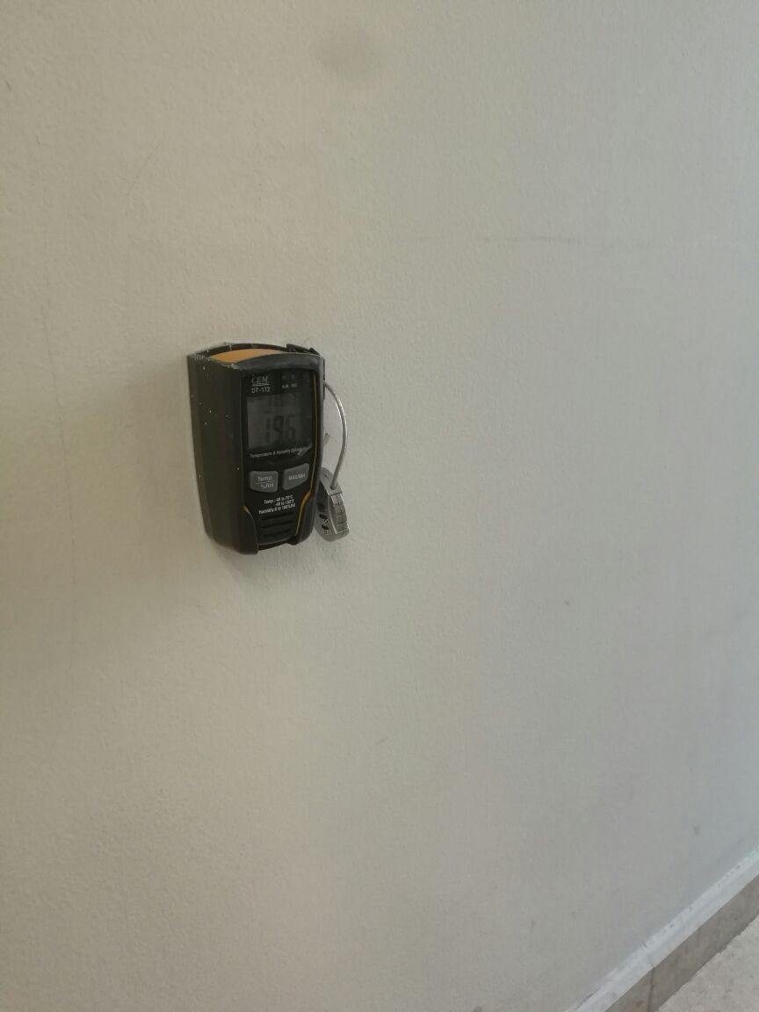

C. CARACTERÍSTICAS DE LA DOCUMENTACIÓN
IDENTIFICACIÓN DEL FONDO ACUMULDADO O DOCUMENTAL
UNIDAD POLICIAL : ARCOI |  |  |  |  |  |  |  |  |  |  | DEPENDENCIA PRODUCTORA:
ACERVO DOCUMENTAL
Fechas extremas acervo documental |  |  |  |  |  | Cantidades de Unidades de Conservación Cajas |  | Cantidad Soporte Documental
Fecha Inicial |  |  |  |  |  | Archivo de Gestión | 120 | Archivo de Gestión | Papel (carpetas) | Análogo | Digital | Planos | Libros | Videos | Fotografías |  | Cintas |  | Microfilmes |  | Magnéticos y ópticos |  | Pergaminos
Día |  | Mes |  | Año |  |  |  |  | x
1 |  | 1 |  | 2015 |  | Archivo Intermedio | 0 | Archivo Intermedio | Papel (carpetas) | Análogo | Digital | Planos | Libros | Videos | Fotografías |  | Cintas |  | Microfilmes |  | Magnéticos y ópticos |  | Pergaminos
Fecha Inicial
Día |  | Mes |  | Año |  | Archivo Central | 240 | Archivo Central | Papel (carpetas) | Análogo | Digital | Planos | Libros | Videos | Fotografías |  | Cintas |  | Microfilmes |  | Magnéticos y ópticos |  | Pergaminos
...
 |  |  |  |  |  |  | SI

 |  |  |  |  |  |  | NO

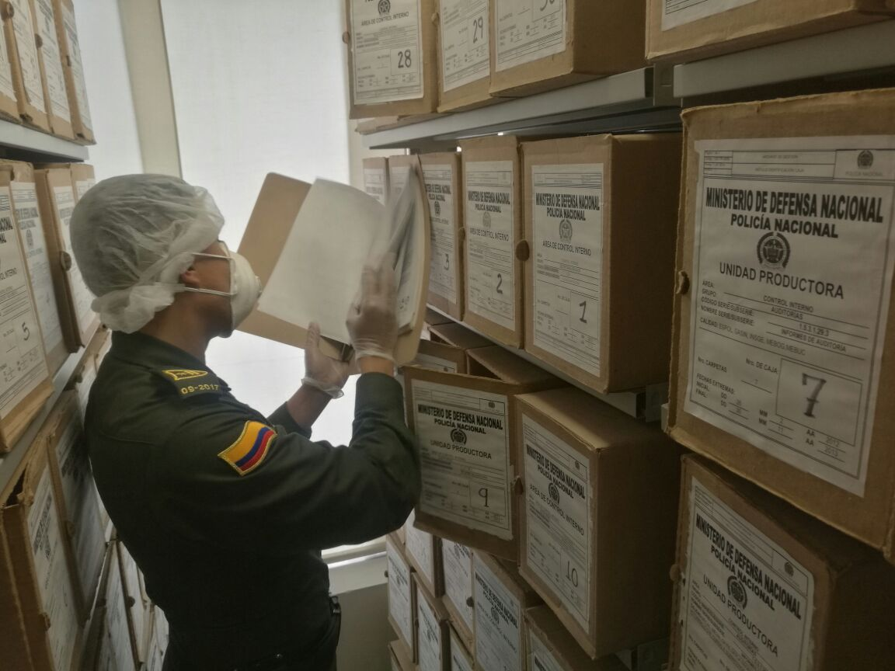
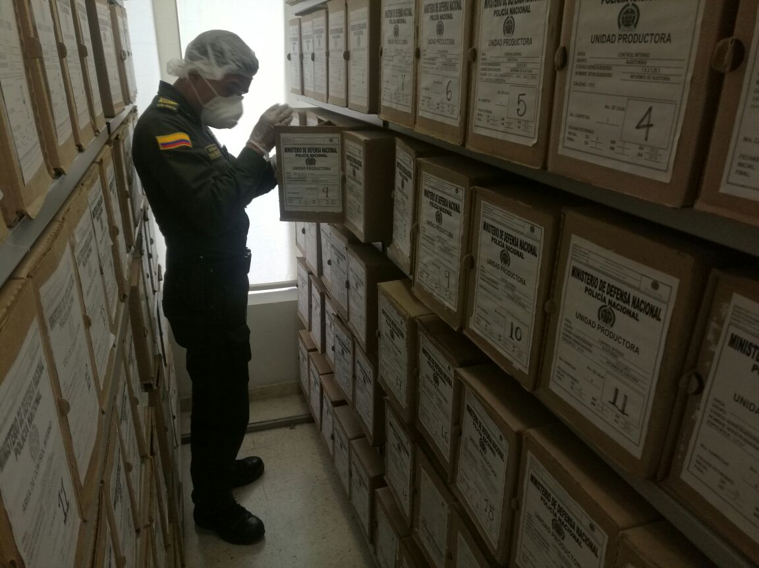
EVIDENCIA FOTOGRÁFICA
SE DEBERÁ ANEXAR FOTOGRAFÍAS QUE DEN CUANTA DE LAS CONDICIONES DE ORGANIZACIÓN, ADMINISTRACIÓN, CUSTODIA Y CONSERVACIÓN DE LOS ACERVOS DOCUMENTALES
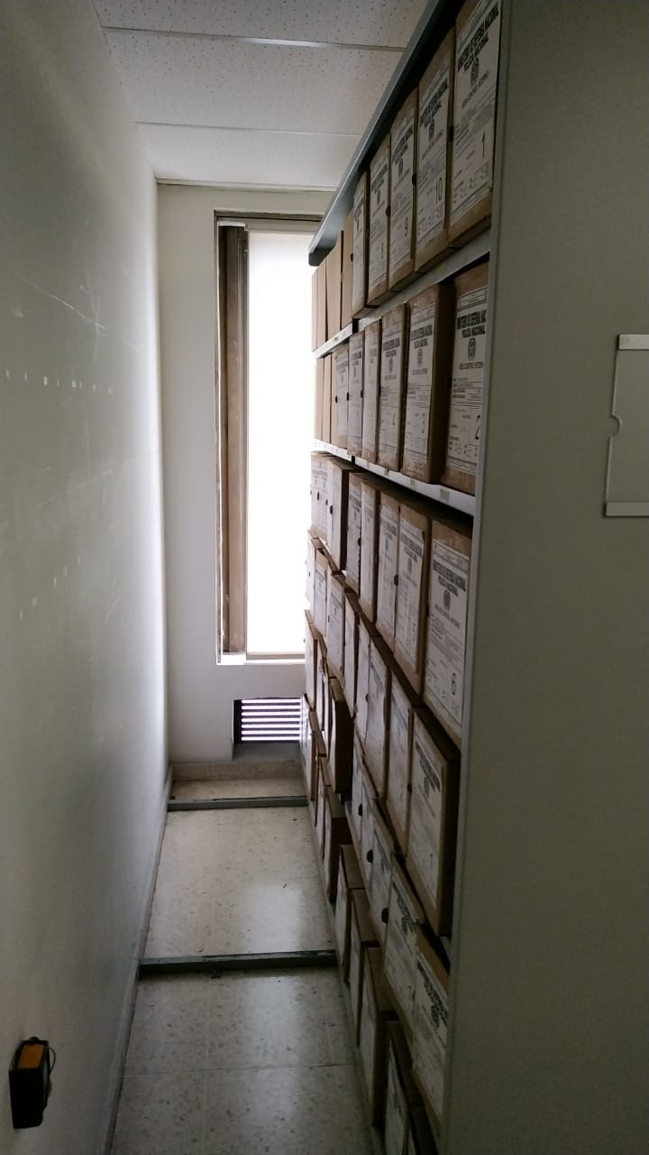

VERIFICACIÓN DEL ESTADO DE LA DOCUMENTACIÓN
Fecha de Elaboración |  |  |  | 10 | 9 | 2021 |  | Fecha de Elaboración |  | 10 | 9 | 2021 |  |  |  | VISTO BUENO JEFE DE LA UNIDAD
Diagnostico Elaborado por: |  |  |  | SI. SAMUEL ANDRES RAMOS MARTINEZ |  |  |  | Jefe Grupo de Gestión Documental |  | SI. SAMUEL ANDRES RAMOS MARTINEZ |  |  |  |  |  | CR. EDNA TERESA RODRÍGUEZ MOLINA
 |  |  |  | Grado Nombres y Apellidos |  |  |  |  |  | Grado Nombres y Apellidos |  |  |  |  |  | Grado Nombres y Apellidos

Firma |  |  |  |  |  |  |  | Firma |  |  |  |  |  |  |  | _______________________________________________________________________________________
 |  |  |  |  |  |  |  |  |  |  |  |  |  |  |  | Firma

